Sheet1
1
∞
1
∞
1
∞
1
∞
1
∞
City | Cinema | Screen | cinemaCalendar | ScreenCalendar | Cinema-Screen-cal
id | id | id | id | id | id
cityName | cinemaName | screenName | date | date | idCinemaCalendar
1
∞
des | address | seat | idCinema | idScreen | idScreenCalendar
 | des | rowSeat | idScreenCalendar | idMovie
 | cityId | colSeat
 |  | cinemaId

1
∞
1
∞
1
∞
∞
1
Movie | Reservation | DetailReservation | Ticket | TypeTicket
id | id | id | id | id
movieName | idScreen | idReservation | seat | typeName
1
∞
techSub | idMovie | ticketId | typeSeatId | price
1
∞
time | userId | popcornId |  | des
rate

 |  |  | PopcornCombo
 |  |  | id
 |  |  | comboName
 |  |  | price
 |  |  | des

1
∞
∞
∞
∞
∞
User | Group | Group-Role
id | id | id
fullName | groupName | idGroup
email | des | idRole
phone
userName
password | Role
groupId | id
 | roleName
 | des

Sheet2
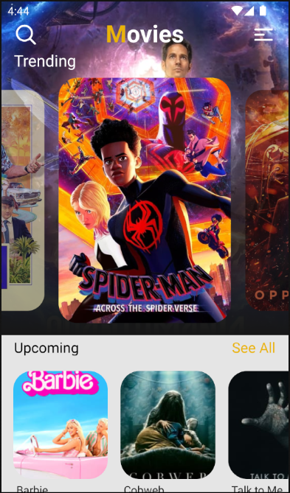
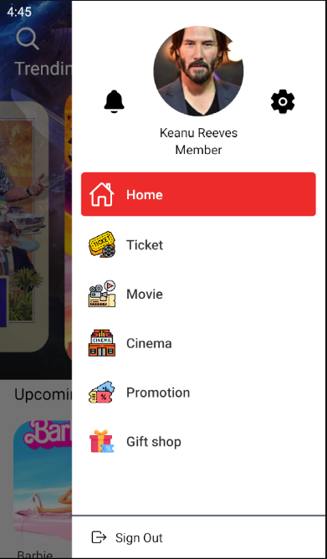
Home | Drawer

